Sheet1
Scene No. | 1
Quest Title | 大海情节
Quest Log | 完成任务
Map No. | 29
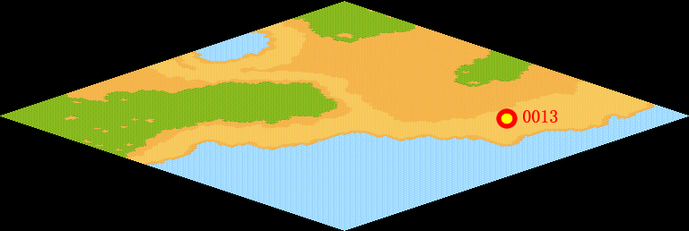
NPC No. | 13
Condition
Dialog | 让我看看。《海》——从碧澄澄的天空，看到了你的颜色；从一阵阵的清风，嗅到了你的气息；摸着潮湿的衣角，触到了你的体温；深夜醒来，耳边传来了你有力的呼吸。好温柔、细腻的描述，谢谢洛可可。真的很棒。
Select | 1：完成，2：取消
Result | 1 :关闭对话框 消除Qlog-0101-001 , 2 : 关闭对话框

NPC No. | 15
Condition
Dialog | 想了那么旧才写了一首诗，真惭愧。
Select | 1：确定
Result | 1：关闭对话框

ScriptFile | Qlog-0101-001.scr
 | Q0013-0101-001.scr
 | Q0015-0101-001.scr

